Накладная-№3
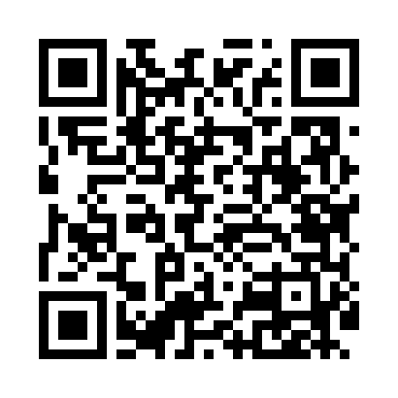
Номер товарно-транспортной накладной: |  |  | Торговый представитель: Amriyev Muhammad
Поставщик: Toshkent falcon fly 2 |  |  | Телефон торгового представителя: +998972880505
Дата отгрузки: 07.10.2025 |  |  | Контрагент: """" Klient
Дата консигнации: |  |  | Адрес:
Доставщик: |  |  | Телефон:
Телефон доставщика:
Время заказа: 07.10.2025 16:03:41
№ | Штрих-код | Название товаров (работ,услуг) | Количество | Количество в кейсе | Цена | Сумма
 |  |  | 23 |  |  | 47.3
1 | 6900007212120 | Форма для пиццы круглая сетка 30CM DB-5-94 | 5 | 5 шт. | 1.90 | 9.50
2 | 6900007212144 | Форма для пиццы круглая сетка 35CM DB-5-96 | 15 | 15 шт. | 2.40 | 36
3 | None | Ложка, DB-92-21 | 3 | 3 шт. | 0.60 | 1.80
Итого: 47.3$|->UZS: 591,250.00

